Materyal-metod
KİT ADI | TÜR | Numune Türü | MARKA | CAT. NO | Yöntem | Kullanılan Cihaz
Glukoz-6-Fosfat-Dehidrojenaz | Universal | Tam Kan | REL ASSAY | RL0802 | Kolorimetrik | MINDRAY-BS400

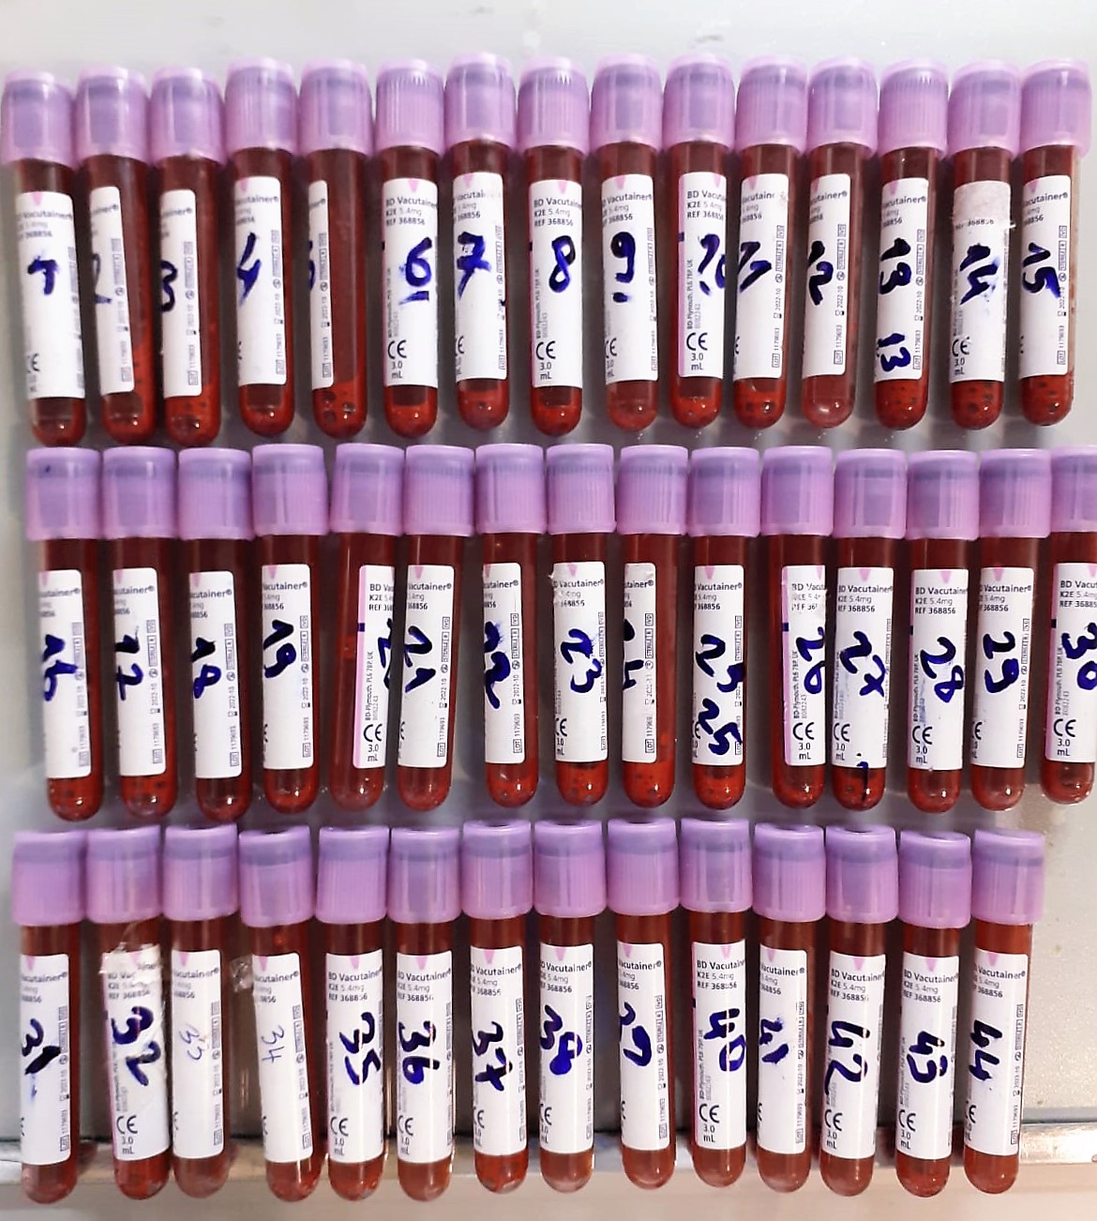

G6PD(Glukoz-6-Fosfat-Dehidrojenaz) Test Prensibi:
Glukoz-6-fosfat dehidrojenaz aktivite ölçüm kiti tam kan örneklerinde G6PD aktivitesini ölçmek için basit ve hızlı bir yöntemdir.
Enzimin aktivitesi 340 nm’de NADPH+ ’nin absorbans değişikliğinin ölçülmesi ile hesaplanır.
Reaksiyon aşağıda belirtilmiştir:
G-6-P + NADP+ ➔ 6-PG(6-phosphoglucono-d-lactone) + NADPH+ + H+

